Return of the Dark Lord TC
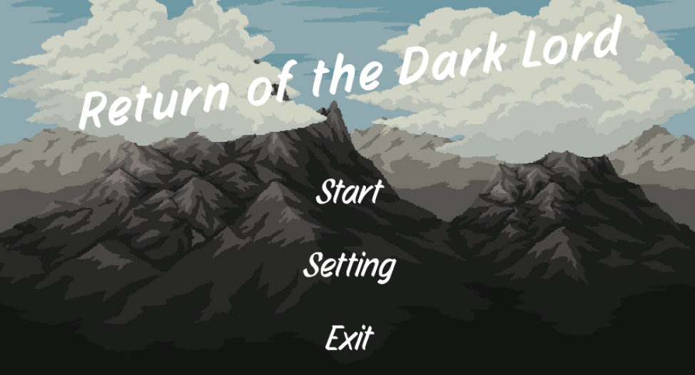 | Return of the Dark Lord

 |  | 우선 순위 설명
 |  | High = 제품의 핵심 기능이며, 오류가 발생하면 사용자에게 치명적인 영향을 미칠정도의 오류임.
 |  | Medium = 기능들에 결함이 있어도 제품의 핵심 기능이 마비되지는 않은정도의 오류임.
 |  | Low = 기능들에 문제가 발생하더라도 제품의 사용성에는 큰 영향을 주지 않는 오류임.

 | TC (Test Case)

 |  | 결과 설명
 |  | PASS = 테스트 대상 기능이 요구사항에 맞게 정상적으로 작동한다는 것을 확인한 경우
 | 작성자 : 강희승 , 박재우 , 이경민 | Fail = 테스트 케이스가 실패했음을 의미합니다. 예상 결과와 실제 결과가 일치하지 않을 경우
 |  | N/A = 테스트 대상 기능이 제거 또는 변경되어 테스트 케이스 자체가 더 이상 유효하지 않을 경우
 |  | N/T = 테스트 계획에는 포함되어 있지만, 시간 부족, 인력 부족 등의 이유로 실행하지 못한 경우

